Tabele zbiorcze
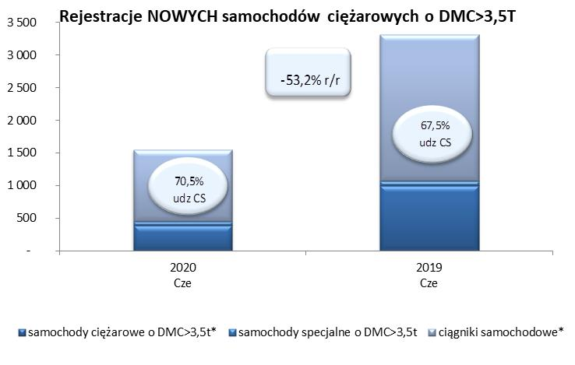
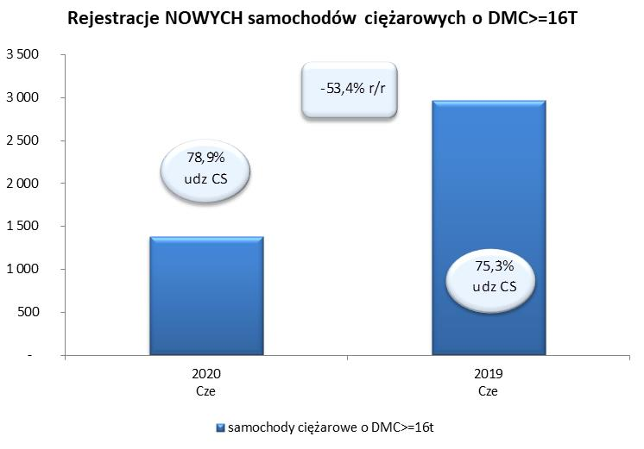
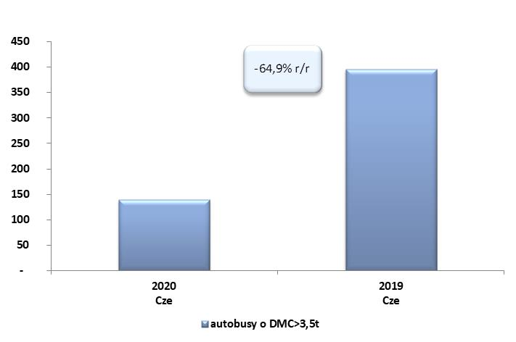
PZPM na podstawie danych CEP (MC) |  |  |  |  |  | 06/07/2020
 |  |  |  |  |  | sztuki
PIERWSZE REJESTRACJE NOWYCH POJAZDÓW UŻYTKOWYCH O DMC>3,5T
 | 2020 Cze | 2019 Cze | % zmiana r/r | 2020 Sty - Cze | 2019 Sty - Cze | % zmiana r/r
SAMOCHODY CIĘŻAROWE - RAZEM | 1,548 | 3,311 | -53.2% | 8,137 | 16,786 | -51.5%
samochody ciężarowe o DMC>3,5t* | 394 | 998 | -60.5% | 2,188 | 3,844 | -43.1%
samochody specjalne o DMC>3,5t | 62 | 77 | -19.5% | 346 | 348 | -0.6%
ciągniki samochodowe* | 1,092 | 2,236 | -51.2% | 5,603 | 12,594 | -55.5%
AUTOBUSY - RAZEM | 139 | 396 | -64.9% | 692 | 1,538 | -55.0%
RAZEM POJAZDY UŻYTKOWE | 1,687 | 3,707 | -54.5% | 8,829 | 18,324 | -51.8%
*/ Nie uwzgledniono rejestracji własnych marek krajowych producentów

